11.1
mongodb操作 | http://www.runoob.com/mongodb/mongodb-dropdatabase.html
node连接mongodb | http://www.runoob.com/nodejs/nodejs-mongodb.html

下载express生成器

express下载项目 | jade为模板

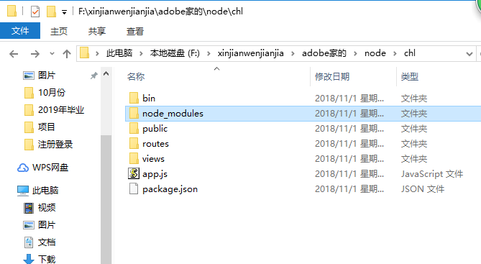
新建的项目chl

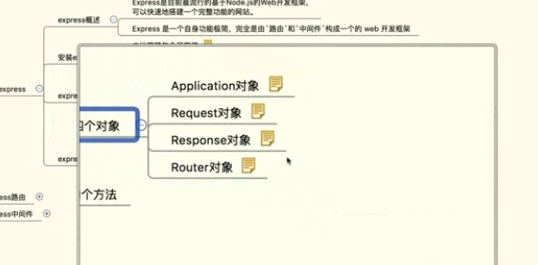
express对象

下午去了嘉环宣讲
回来有人给我打电话游戏策划的事
 | 这个挺好，是他公司的，和网易的人一起工作
晚上整了游戏策划简历

express下载项目 | ejs为模板

人事代理公司
 |  | 公司接受我的户口可以接受档案
公司有人事接受权
 | 三方协议三种情况 | 没有接受权 | 可以签三方但是不能解决户口
 |  |  | 不可以签三方 | 找人事代理公司挂号

11.2
打开电脑查看收件箱
刷一会抖音

去上课 | 东软软件宣讲没有去
中午睡到四点，我要死了

参照的步骤 | https://www.cnblogs.com/zhangans/p/6242898.html

express项目结构 | https://www.cnblogs.com/zhongweiv/p/nodejs_express.html

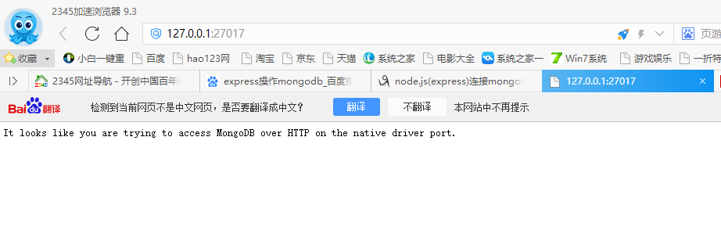
mongodb端口

27017

这是一个版本 | https://blog.csdn.net/qq_28004379/article/details/80409821
这是一个版本 | https://www.cnblogs.com/paul123/p/5396290.html
这是一个版本 | https://blog.csdn.net/ihchenchen/article/details/62892225

11.3

要去面试的地方
 | 心怡科技郑州分公司
 |  | IT运维

 | 九州通医药
 |  | 信息管理岗 | 郑州市经济开发区第九大街88号
 |  |  | 与经南三路交叉口
 |  |  | 公司电话 | 0371-58623209
 |  |  | 杨老师 | 173337120896
 |  |  | 张老师 | 18624909165

 | 北京积露资产
 |  | 操盘手 | 郑州市南龙湖中原电商大厦A座9层
 |  |  |  | 地铁2号线到华南城下
 | 河南八六三软件
 |  | 前端可实习 | 高新区翠竹街6号国家863中部软件园

 | 锐之旗

 | 上午去了财大
 | 中午睡了一觉
 | 下午去了紫荆山
 | 回来看了非诚勿扰

11.4
看了几篇杂志
洗澡
看了羞羞的铁拳
去图书馆还书

翼狐网 | https://www.yiihuu.com/ |  | ps ai pr cad
网易公开课 | https://open.163.com/khan/
办公资源网 | http://www.515ppt.com/?sid=1-175811
批改网 | https://www.pigai.org/
Java教学视频 | http://how2j.cn/
迅捷pdf在线转换 | http://app.xunjiepdf.com/
我要自学网
查询网 | http://www.ip138.com/

禁止修改登录密码

QQ强制聊天 | http://sighttp.qq.com/msgrd v=1&uin=2716769440&site=ioshenmue&meun=yes

又重新新建项目blog参照 |  | http://www.cnblogs.com/liujiale/p/6023367.html

力推这个 |  | http://www.cnblogs.com/liujiale/p/6023367.html

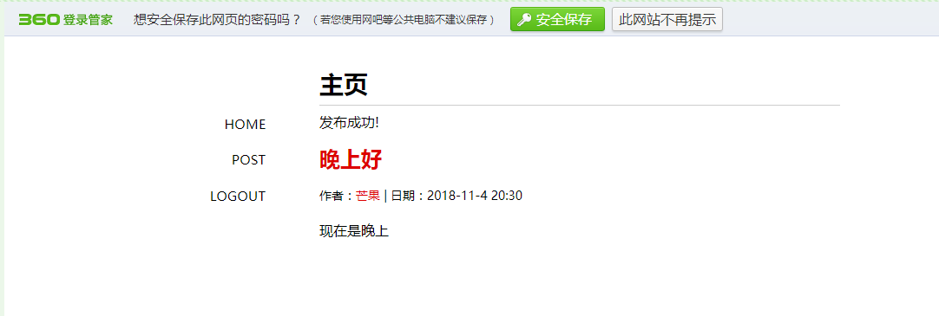

看了寂静之地

11.23
把14001-14300有仔细看了一遍，把还有疑问的红色表下来

把14301-14600又做了一遍，有问题的用红色标下来

下午4点去吕琦老师办公室开会

 | 张和刘周一去北京，我们四个人一天两个班，一个班三个小时，两个人一天
 | 讨论了1600道题

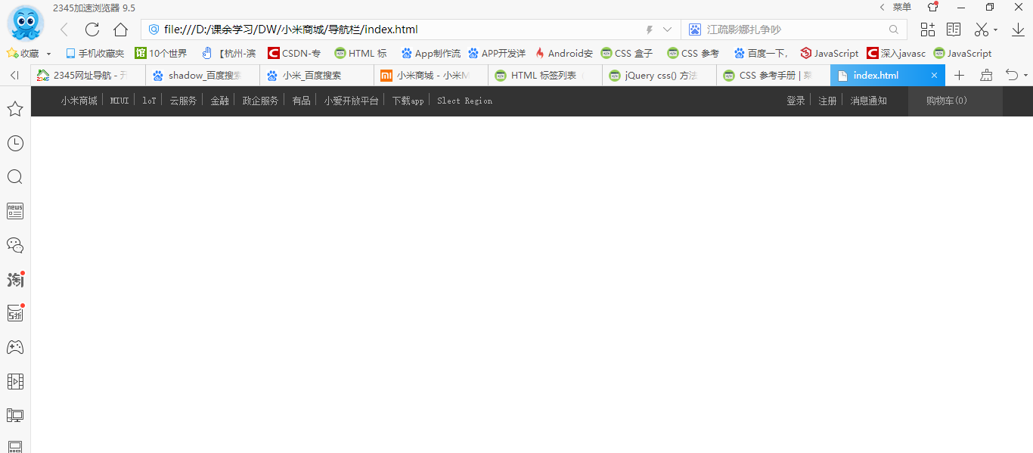
晚上写了小米商城的 导航栏

11.24
看半个小时大鱼海棠，洗衣服

学习小米网站第二行导航的写法 | 随着浏览器窗口的大小，还是不会自适应，应该是引入不同的css文件
和尹力去吃了饭

下午和一个朋友转了转校园，吃了个饭

学习媒体查询还是不会

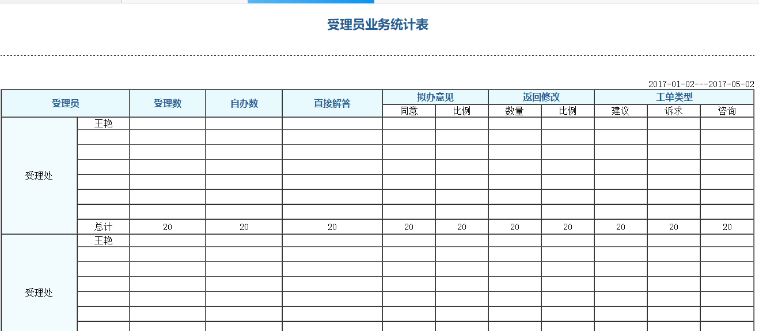
写了一个表格

11.25
又复习了一遍HTML常用标签

修改的小米网站导航栏，当浏览器窗口缩小时，导航栏顶格显示

复习了css常用属性

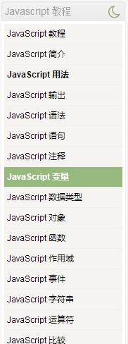
复习了js到变量了

11.30
上午排班

cookie一定好好看看
 | http://www.runoob.com/js/js-cookies.html

本来要写第三行导航的，但是总写不出来

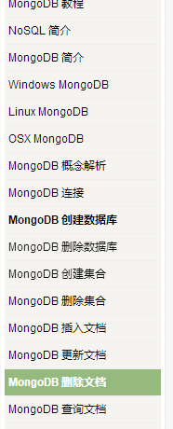
看了MongoDB教程
 | 创建数据库 | use blog
 | 删除数据库 | db.dropDatabase
 | 创建集合 | db.createCollection
 | 删除集合 | db.col.drop
 | 创建文档 | db.col.insert
 | 删除文档 | db.col.remove

